使い方
★マクロを有効にして、入力支援を活用する方法

このExcel様式を開いた際に、セキュリティ警告と併せて「コンテンツの有効化」という選択ボタンが表示されます。
これをクリックすることで、マクロによる入力支援が作動するようになります。
※入力支援が必要ない場合については、コンテンツを有効化しないようにしてください。

なお、以下のような警告が表示された場合には、以下のとおり対応してください。

①一度、Excel様式を閉じてアイコン上で右クリックをし、プロパティを開く。 ②全般タブのセキュリティの項目について、「許可する」にチェックを付け、適⽤をクリック。 その後、再度Excel様式を開くと前⾴の操作ができるようになります。

また、「コンテンツの有効化」という選択ボタンが表示されない場合には、以下のとおり対応してください。（エクセルのバージョンによって、画面が異なる場合があります。）
①ファイルのオプションをクリックする。 ②「リボンのユーザー設定」で、「開発」に☑を入れて「OK」をクリックする。 ③②の操作をすると「開発」のタブが表れるため、「開発」をクリックし、「マクロのセキュリティ」をクリックする。 ④「警告して、VBAマクロを無効にする」を選択して「OK」をクリックする。
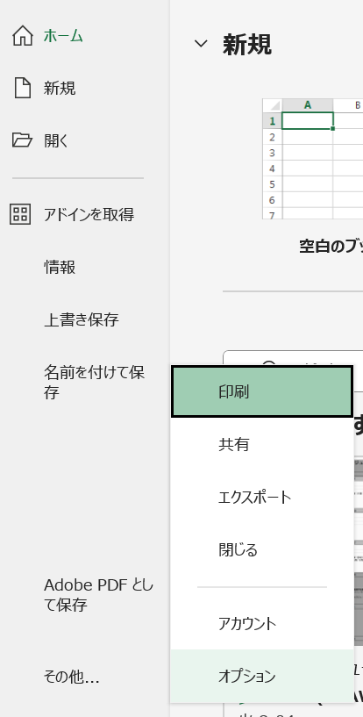
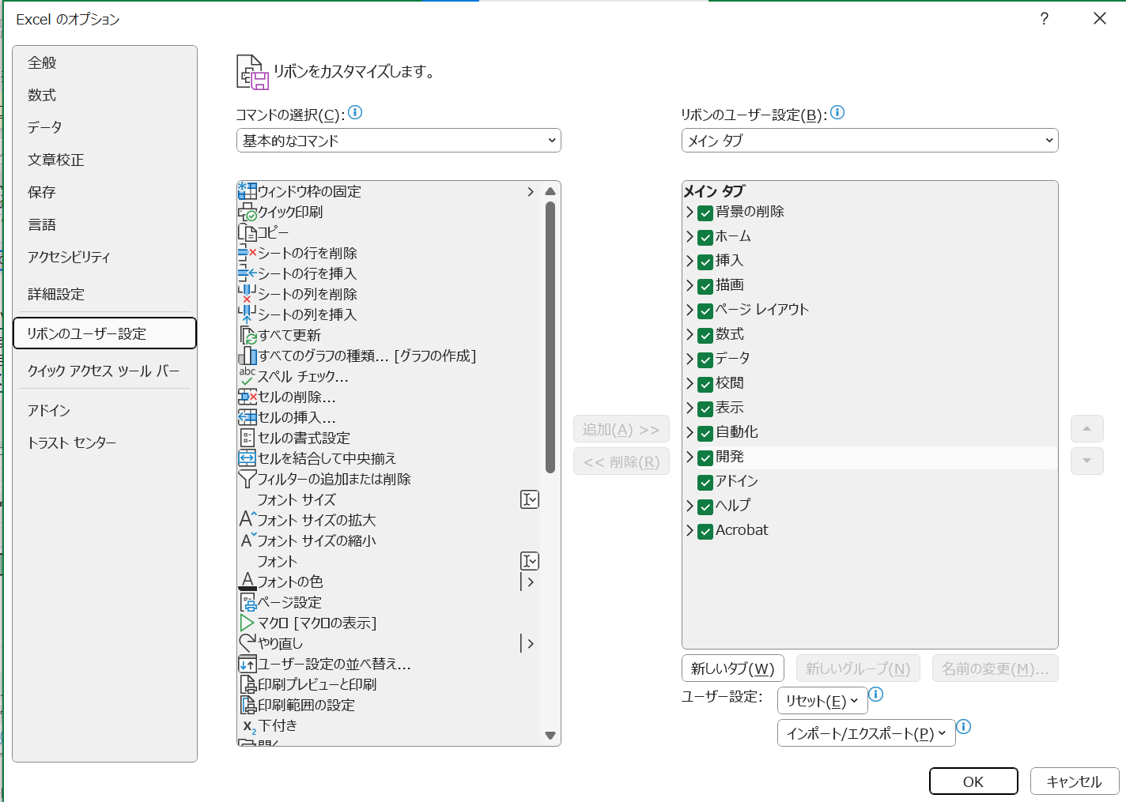

②

①

③

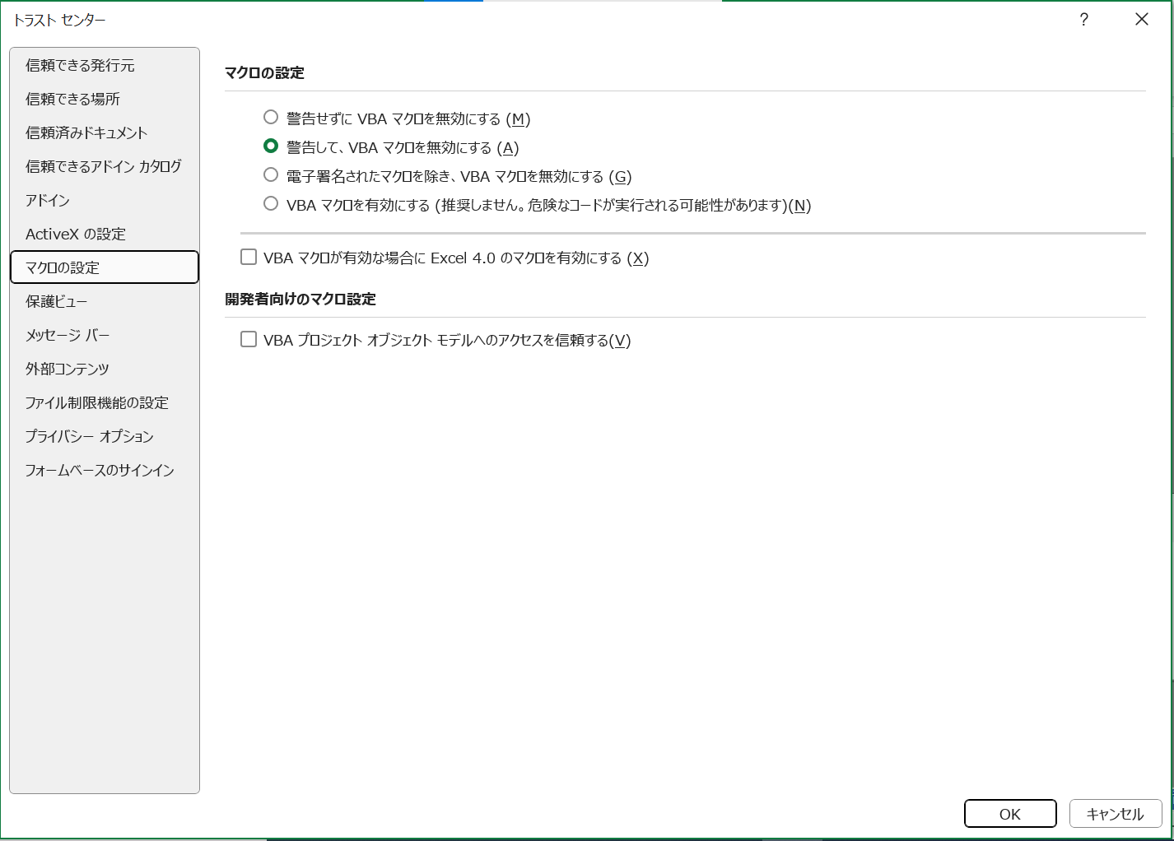

④

★セルの数式の変更や行の挿入をしたいが、ロックが掛けられていて編集できない場合

このExcel様式では、数式が組み込まれており、基本的に変更されることが想定されないセルにおいて、セルのロックが掛けられています。
数式の変更や行の挿入を行いたい場合には、以下のとおり作業をお願いします。
①
②
校閲タブを選択し、「シートの保護を解除」を選択。

別紙３ 持越金
オレンジ色着色箇所 ：入力してください。
灰色着色箇所 ：自動で入力されます。
※ 行の挿入等を行う場合は、「校閲」の「シート保護の解除」をクリックしてください。
※ 記載方法は印刷されません。
・実施状況報告書（様式第1-8号）の持越金の金額と同額になることを確認してください。（以下同じ）
 |  |  |  | 別紙３

持越金の使用予定表
農地維持・資源向上（共同）

次年度への持越金が当該年度交付金の３割を超え、かつ、１００万円以上である場合に作成。
算定根拠について、市町村担当者から提出を求められた場合には添付すること。

使用時期 | 使用内容 | 使用予定金額 |  | 算定根拠
 |  |  | 円
 |  |  | 円
 |  |  | 円
 |  |  | 円
 |  |  | 円
 |  |  | 円
 |  |  | 円
 |  |  | 円
 |  |  | 円
 |  |  | 円
 |  |  | 円
計 |  |  | 円

市町村担当者における妥当性の確認欄
確認結果 |  | 担当者記名
上記の内容について、妥当であると認める。

 |  |  |  | 別紙３

持越金の使用予定表
資源向上（長寿命化）

次年度への持越金が当該年度交付金の３割を超え、かつ、１００万円以上である場合に作成。
算定根拠について、市町村担当者から提出を求められた場合には添付すること。

使用時期 | 使用内容 | 使用予定金額 |  | 算定根拠
 |  |  | 円
 |  |  | 円
 |  |  | 円
 |  |  | 円
 |  |  | 円
 |  |  | 円
 |  |  | 円
 |  |  | 円
 |  |  | 円
 |  |  | 円
 |  |  | 円
計 |  |  | 円

市町村担当者における妥当性の確認欄
確認結果 |  | 担当者記名
上記の内容について、妥当であると認める。

【選択肢】
変更禁止
 |  |  |  |  |  |  |  |  |  |  |  |  |  | 活動記録で選択された取組番号から、区分、項目、取組を自動入力するための表 |  |  |  |  | 実施回数のカウント | ←活動記録に取組番号が入力された回数をカウントし、これをもとに実施状況報告書の「実施欄」の○、×を判定しています。 | 都道府県の要綱基本方針において取組を追加した場合の設定方法（県の担当者が作業してください）
A.■か□ | B.○か空白 | C.○か－か× | D.農村環境保全活動のテーマ | E.高度な保全活動 | F.施設（長寿命化） |  |  |  | G.単位 | H.構成員一覧の分類 | I.金銭出納簿の区分 | J.金銭出納簿の収支の分類 | プルダウン用 | 番号 | 支払区分 | 活動項目 |  | 取組 |  |  | 要綱基本方針において取組を追加した場合、以下の方法により修正することができます。
■ | ○ | ○ | 生態系保全 | 循環かんがいによる水質保全 | 水路 | 61 水路の補修 | 62 水路の更新等 |  | km | １.農業者個人 | 1 | １.前年度持越 | ○ | 200 | - | 事務処理 | 事務処理 | 200 事務処理 |  |  | ●共通：活動記録で、追加した取組番号を入力できるようにする
□ |  | － | 水質保全 | 浄化水路による水質保全 | 農道 | 63 農道の補修 | 64 農道の更新等 |  | 箇所 | ２.農事組合法人 | 2 | ２.交付金 | ○ | 300 | - | 会議 | 会議 | 300 会議 |  |  | １）「取組番号早見表シート」及び「取組番号シート」に番号、支払区分、活動項目、取組を追加する。
 |  | × | 景観形成・生活環境保全 | 地下水かん養 | ため池 | 65 ため池の補修 | 66 ため池（附帯施設）の更新等 |  |  | ３.営農組合 |  | ３.利子等 |  |  |  |  |  |  |  |  | ２）「選択肢」シートのP列～T列の74行以降に行を挿入し、追加した取組番号、支払区分、活動項目、取組を入力する。
 |  |  | 水田貯留・地下水かん養 | 持続的な水管理 |  |  |  |  |  | ４.その他の農業者団体 |  | ４.日当 | #REF! | 1 | 農地維持 | 点検・計画策定 | 点検 | 1 点検 | #REF! |  | ３）「選択肢」シートU列の74行以降にU73セル（活動記録に入力された回数のカウントを行う数式）をコピーする。
独自の取組を選択できるようにする場合は、水色のセルに追加する施設名（農用地等）を追加し、黄色のセルに100番以降の番号、項目名等を追加してください。
 |  |  | 資源循環 | 土壌流出防止 |  |  |  |  |  | ５.農業者以外個人 |  | ５.外注費 | #REF! | 2 | 農地維持 | 点検・計画策定 | 計画策定 | 2 年度活動計画の策定 | #REF! |  | （この作業により、活動記録に取組番号が入力された回数がＰ列に入力され、これをもとに実施状況報告書の「実施欄」の○、×を判定します。）
 |  |  |  | 生物多様性の回復 |  |  |  |  |  | ６.自治会 |  | ６.その他支出 | ○ | 3 | 農地維持 | 研修 | 研修 | 3 事務・組織運営等に関する研修、機械の安全使用に関する研修 | #REF!
組織の方は、このシートの内容を変更しないでください。
 |  |  |  | 水環境の回復 |  |  |  |  |  | ７.女性会 |  | ７.返還 | #REF! | 4 | 農地維持 | 実践活動 | 農用地 | 4 遊休農地発生防止のための保全管理 | #REF! |  | ●農村環境保全活動、多面的機能の増進を図る活動、長寿命化のための活動を追加する場合は以下の設定を行う
 |  |  |  | 持続的な畦畔管理 |  |  |  |  |  | ８.子供会 |  |  | #REF! | 5 | 農地維持 | 実践活動 | 農用地 | 5 畦畔・法面・防風林の草刈り | #REF! |  | ①農村環境保全活動の項目を追加する場合
 |  |  |  | 専門家の指導 |  |  |  |  |  | ９.土地改良区 |  |  | ○ | 6 | 農地維持 | 実践活動 | 農用地 | 6 鳥獣害防護柵等の保守管理 | #REF! |  | 活動計画書３（２）１）で実践活動を選択する際に、追加した項目を選択できるようにする
 |  |  |  |  |  |  |  |  |  | 10.JA |  |  | #REF! | 7 | 農地維持 | 実践活動 | 水路 | 7 水路の草刈り | #REF! |  | １）「選択肢」シートのV列の「50 地域資源の活用・資源循環活動（資源循環）」の下に取組名を入力する。
 |  |  |  |  |  |  |  |  |  | 11.学校・PTA |  |  | #REF! | 8 | 農地維持 | 実践活動 | 水路 | 8 水路の泥上げ | #REF! |  | このとき、「●共通」で入力した取組名と同じになるように注意してください。
 |  |  |  |  |  |  |  |  |  | 12.NPO |  |  | ○ | 9 | 農地維持 | 実践活動 | 水路 | 9 水路附帯施設の保守管理 | #REF! |  | ２）「数式」タブの「名前の管理」を選択し、リストの中から「K.農村環境保全活動」を選択し、「参照範囲」の右のアイコンをクリック
 |  |  |  |  |  |  |  |  |  | 13.その他の農業者以外団体 |  |  | #REF! | 10 | 農地維持 | 実践活動 | 農道 | 10 農道の草刈り | #REF! |  | ３）参照範囲に追加した取組を含むよう範囲を選択し直し、確定する。
 |  |  |  |  |  |  |  |  |  |  |  |  | ○ | 11 | 農地維持 | 実践活動 | 農道 | 11 農道側溝の泥上げ | #REF!
N.月 | O.環境負荷低減の取組 | 作物 |  |  |  |  | P.時間 | Q.チェック |  |  |  |  | ○ | 12 | 農地維持 | 実践活動 | 農道 | 12 路面の維持 | #REF! |  | ②多面的機能の増進を図る活動の項目を追加する場合
1 | 長期中干し | 水稲 |  |  |  |  | 0.5 | ☑ |  |  |  |  | #REF! | 13 | 農地維持 | 実践活動 | ため池 | 13 ため池の草刈り | #REF! |  | ②-1 活動計画書３（２）２）で都道府県、市町村が認める具体的な活動の内容を入力できるようにする
2 | 冬期湛水 | 水稲 |  |  |  |  | 1 | □ |  |  |  |  | ○ | 14 | 農地維持 | 実践活動 | ため池 | 14 ため池の泥上げ | #REF! |  | １）「活動計画書」シートの147行目の「59 都道府県、市町村が特に認める活動」の下に行を挿入し、取組名を入力する。
3 | 夏期湛水 | 野菜 | イモ類 | 麦類 | 豆類 | なたね類 | 1.5 |  |  |  |  |  | ○ | 15 | 農地維持 | 実践活動 | ため池 | 15 ため池附帯施設の保守管理 | #REF! |  | このとき、「●共通」で入力した取組名と同じになるように注意してください。
4 | 中干し延期 | 水稲 |  |  |  |  | 2 |  |  |  |  |  | ○ | 16 | 農地維持 | 実践活動 | 共通 | 16 異常気象時の対応 | #REF! |  | ２）報告書においても同様に活動項目「59 都道府県、市町村が特に認める活動」の下に行を挿入して取組名を入力し、 「計画」「実施」欄については、「59 都道府県、市町村が特に認める活動」の「計画」「実施」欄にある数式をコピーする。
5 | 江の設置_作溝実施 | 水稲 |  |  |  |  | 2.5 |  |  |  |  |  | #REF! | 17 | 農地維持 | 推進活動 | 推進活動 | 17 農業者の検討会の開催 | #REF!
6 | 江の設置_作溝未実施 | 水稲 |  |  |  |  | 3 |  |  |  |  |  | #REF! | 18 | 農地維持 | 推進活動 | 推進活動 | 18 農業者に対する意向調査、現地調査 | #REF!
7 |  |  |  |  |  |  | 3.5 |  |  |  |  |  | #REF! | 19 | 農地維持 | 推進活動 | 推進活動 | 19 不在村地主との連絡体制の整備等 | #REF! |  | ②-2 活動計画書４（１）の加算措置の適用条件の確認ができるようにする
8 |  |  |  |  |  |  | 4 |  |  |  |  |  | #REF! | 20 | 農地維持 | 推進活動 | 推進活動 | 20 集落外住民や地域住民との意見交換等 | #REF! |  | 「加算措置（みどり加算以外）」シートの「多面的機能の更なる増進に向けた活動への支援」の適用条件の確認欄についても同様に
9 |  |  |  |  |  |  | 4.5 |  |  |  |  |  | #REF! | 21 | 農地維持 | 推進活動 | 推進活動 | 21 地域住民等に対する意向調査等 | #REF! |  | 「59 都道府県、市町村が特に認める活動」の下に行を挿入し、取組名を入力する。
10 |  |  |  |  |  |  | 5 |  |  |  |  |  | #REF! | 22 | 農地維持 | 推進活動 | 推進活動 | 22 有識者等による研修会、検討会の開催 | #REF! |  | 「本事業計画の活動」の欄については、「59 都道府県、市町村が特に認める活動」の欄にある数式をコピーする。
11 |  |  |  |  |  |  | 5.5 |  |  |  |  |  | #REF! | 23 | 農地維持 | 推進活動 | 推進活動 | 23 その他 | #REF!
12 |  |  |  |  |  |  | 6 |  |  |  |  |  | #REF! | 24 | 共同 | 機能診断・計画策定 | 機能診断 | 24 農用地の機能診断 | #REF! |  | ③長寿命化の項目を追加する場合
 |  |  |  |  |  |  | 6.5 |  |  |  |  |  | #REF! | 25 | 共同 | 機能診断・計画策定 | 機能診断 | 25 水路の機能診断 | #REF! |  | 活動計画書３（３）で実践活動を選択する際に、追加した項目を選択できるようにする
 |  |  |  |  |  |  | 7 |  |  |  |  |  | #REF! | 26 | 共同 | 機能診断・計画策定 | 機能診断 | 26 農道の機能診断 | #REF! |  | １）対象施設を追加する場合は、「選択肢」シートのF6セルに追加する対象施設名を入力する。
 |  |  |  |  |  |  | 7.5 |  |  |  |  |  | #REF! | 27 | 共同 | 機能診断・計画策定 | 機能診断 | 27 ため池の機能診断 | #REF! |  | 次に、水路を対象とした取組であればH3セルより右のセルに、農道を対象とした取組であればH4セルより右のセルに、といった要領で番号と取組名
 |  |  |  |  |  |  | 8 |  |  |  |  |  | #REF! | 28 | 共同 | 機能診断・計画策定 | 計画策定 | 28 年度活動計画の策定 | #REF! |  | を入力する。このとき、「●共通」で入力した取組名と同じになるように注意してください。
 |  |  |  |  |  |  | 8.5 |  |  |  |  |  | ○ | 29 | 共同 | 研修 | 研修 | 29 機能診断・補修技術等に関する研修 | #REF! |  | ２）新たに対象施設を追加した場合は、その施設名を名称とし、参照範囲を「G6:J6」とした名前を定義する。
 |  |  |  |  |  |  | 9 |  |  |  |  |  | ○ | 30 | 共同 | 実践活動 | 農用地 | 30 農用地の軽微な補修等 | #REF!
 |  |  |  |  |  |  | 9.5 |  |  |  |  |  | ○ | 31 | 共同 | 実践活動 | 水路 | 31 水路の軽微な補修等 | #REF!
 |  |  |  |  |  |  | 10 |  |  |  |  |  | ○ | 32 | 共同 | 実践活動 | 農道 | 32 農道の軽微な補修等 | #REF!
 |  |  |  |  |  |  | 10.5 |  |  |  |  |  | ○ | 33 | 共同 | 実践活動 | ため池 | 33 ため池の軽微な補修等 | #REF!
 |  |  |  |  |  |  | 11 |  |  |  |  |  | #REF! | 34 | 共同 | 計画策定 | 生態系保全 | 34 生物多様性保全計画の策定 | #REF!
 |  |  |  |  |  |  | 11.5 |  |  |  |  |  | #REF! | 35 | 共同 | 計画策定 | 水質保全 | 35 水質保全計画、農地保全計画の策定 | #REF!
 |  |  |  |  |  |  | 12 |  |  |  |  |  | #REF! | 36 | 共同 | 計画策定 | 景観形成・生活環境保全 | 36 景観形成計画、生活環境保全計画の策定 | #REF!
 |  |  |  |  |  |  |  |  |  |  |  |  | #REF! | 37 | 共同 | 計画策定 | 水田貯留・地下水かん養 | 37 水田貯留計画、地下水かん養計画の策定 | #REF! | 活動計画書、実施状況報告書のプルダウン選択用
 |  |  |  |  |  |  |  |  |  |  |  |  | #REF! | 38 | 共同 | 計画策定 | 資源循環 | 38 資源循環計画の策定 | #REF! | Ｋ.農村環境保全活動
 |  |  |  |  |  |  |  |  |  |  |  |  | #REF! | 39 | 共同 | 実践活動 | 生態系保全 | 39 生物の生息状況の把握（生態系保全） | #REF! | 39 生物の生息状況の把握（生態系保全）
 |  |  |  |  |  |  |  |  |  |  |  |  | #REF! | 40 | 共同 | 実践活動 | 生態系保全 | 40 外来種の駆除（生態系保全） | #REF! | 40 外来種の駆除（生態系保全）
 |  |  |  |  |  |  |  |  |  |  |  |  | #REF! | 41 | 共同 | 実践活動 | 生態系保全 | 41 その他（生態系保全） | #REF! | 41 その他（生態系保全）
 |  |  |  |  |  |  |  |  |  |  |  |  | #REF! | 42 | 共同 | 実践活動 | 水質保全 | 42 水質モニタリングの実施・記録管理（水質保全） | #REF! | 42 水質モニタリングの実施・記録管理（水質保全）
 |  |  |  |  |  |  |  |  |  |  |  |  | #REF! | 43 | 共同 | 実践活動 | 水質保全 | 43 畑からの土砂流出対策（水質保全） | #REF! | 43 畑からの土砂流出対策（水質保全）
 |  |  |  |  |  |  |  |  |  |  |  |  | #REF! | 44 | 共同 | 実践活動 | 水質保全 | 44 その他（水質保全） | #REF! | 44 その他（水質保全）
 |  |  |  |  |  |  |  |  |  |  |  |  | #REF! | 45 | 共同 | 実践活動 | 景観形成・生活環境保全 | 45 植栽等の景観形成活動（景観形成・生活環境保全） | #REF! | 45 植栽等の景観形成活動（景観形成・生活環境保全）
 |  |  |  |  |  |  |  |  |  |  |  |  | #REF! | 46 | 共同 | 実践活動 | 景観形成・生活環境保全 | 46 施設等の定期的な巡回点検・清掃（景観形成・生活環境保全） | #REF! | 46 施設等の定期的な巡回点検・清掃（景観形成・生活環境保全）
 |  |  |  |  |  |  |  |  |  |  |  |  | #REF! | 47 | 共同 | 実践活動 | 景観形成・生活環境保全 | 47 その他（景観形成・生活環境保全） | #REF! | 47 その他（景観形成・生活環境保全）
 |  |  |  |  |  |  |  |  |  |  |  |  | #REF! | 48 | 共同 | 実践活動 | 水田貯留・地下水かん養 | 48 水田の貯留機能向上活動（水田貯留機能増進・地下水かん養） | #REF! | 48 水田の貯留機能向上活動（水田貯留機能増進・地下水かん養）
 |  |  |  |  |  |  |  |  |  |  |  |  | #REF! | 49 | 共同 | 実践活動 | 水田貯留・地下水かん養 | 49 地下水かん養活動、水源かん養林の保全（水田貯留機能増進・地下水かん養） | #REF! | 49 地下水かん養活動、水源かん養林の保全（水田貯留機能増進・地下水かん養）
 |  |  |  |  |  |  |  |  |  |  |  |  | #REF! | 50 | 共同 | 実践活動 | 資源循環 | 50 地域資源の活用・資源循環活動（資源循環） | #REF! | 50 地域資源の活用・資源循環活動（資源循環）
 |  |  |  |  |  |  |  |  |  |  |  |  | #REF! | 51 | 共同 | 啓発・普及 | 啓発・普及 | 51 啓発・普及活動 | #REF!
独自の取組を選択できるようにする場合は、この下に100番以降の番号、項目名等を追加してください。
 |  |  |  |  |  |  |  |  |  |  |  |  | #REF! | 52 | 共同 | 増進活動 | 増進活動 | 52 遊休農地の有効活用 | #REF!
 |  |  |  |  |  |  |  |  |  |  |  |  | #REF! | 53 | 共同 | 増進活動 | 増進活動 | 53 鳥獣被害防止対策及び環境改善活動の強化 | #REF!
 |  |  |  |  |  |  |  |  |  |  |  |  | #REF! | 54 | 共同 | 増進活動 | 増進活動 | 54 地域住民による直営施工 | #REF!
 |  |  |  |  |  |  |  |  |  |  |  |  | #REF! | 55 | 共同 | 増進活動 | 増進活動 | 55 防災・減災力の強化 | #REF!
 |  |  |  |  |  |  |  |  |  |  |  |  | #REF! | 56 | 共同 | 増進活動 | 増進活動 | 56 農村環境保全活動の幅広い展開 | #REF!
以下の活動は、便宜上、ハイフンを除いた数字で入力することも可能です。
「58-2 広域活動組織における活動支援班の設置及び活動の実施」 →582
「58-3 水管理を通じた環境負荷低減活動の強化」 →583
その場合、Q64,Q65をそれぞれ「582」、「583」に修正してください。
 |  |  |  |  |  |  |  |  |  |  |  |  | #REF! | 57 | 共同 | 増進活動 | 増進活動 | 57 やすらぎ・福祉及び教育機能の活用 | #REF!
 |  |  |  |  |  |  |  |  |  |  |  |  | #REF! | 58 | 共同 | 増進活動 | 増進活動 | 58 農村文化の伝承を通じた農村コミュニティの強化 | #REF!
 |  |  |  |  |  |  |  |  |  |  |  |  | #REF! | 58-2 | 共同 | 増進活動 | 増進活動 | 58-2 広域活動組織における活動支援班による活動の実施 | #REF!
 |  |  |  |  |  |  |  |  |  |  |  |  | #REF! | 58-3 | 共同 | 増進活動 | 増進活動 | 58-3 水管理を通じた環境負荷低減活動の強化 | #REF!
 |  |  |  |  |  |  |  |  |  |  |  |  | #REF! | 59 | 共同 | 増進活動 | 増進活動 | 59 都道府県、市町村が特に認める活動 | #REF!
 |  |  |  |  |  |  |  |  |  |  |  |  | #REF! | 60 | 共同 | 増進活動 | 増進活動 | 60 広報活動・農村関係人口の拡大 | #REF!
 |  |  |  |  |  |  |  |  |  |  |  |  | #REF! | 61 | 長寿命化 | 実践活動 | 水路 | 61 水路の補修 | #REF!
 |  |  |  |  |  |  |  |  |  |  |  |  | #REF! | 62 | 長寿命化 | 実践活動 | 水路 | 62 水路の更新等 | #REF!
 |  |  |  |  |  |  |  |  |  |  |  |  | #REF! | 63 | 長寿命化 | 実践活動 | 農道 | 63 農道の補修 | #REF!
 |  |  |  |  |  |  |  |  |  |  |  |  | #REF! | 64 | 長寿命化 | 実践活動 | 農道 | 64 農道の更新等 | #REF!
 |  |  |  |  |  |  |  |  |  |  |  |  | #REF! | 65 | 長寿命化 | 実践活動 | ため池 | 65 ため池の補修 | #REF!
 |  |  |  |  |  |  |  |  |  |  |  |  | #REF! | 66 | 長寿命化 | 実践活動 | ため池 | 66 ため池（附帯施設）の更新等 | #REF!
 |  |  |  |  |  |  |  |  |  |  |  |  | ○
 |  |  |  |  |  |  |  |  |  |  |  |  | ○
 |  |  |  |  |  |  |  |  |  |  |  |  | ○
 |  |  |  |  |  |  |  |  |  |  |  |  | ○
 |  |  |  |  |  |  |  |  |  |  |  |  | ○
 |  |  |  |  |  |  |  |  |  |  |  |  | ○
 |  |  |  |  |  |  |  |  |  |  |  |  | ○
 |  |  |  |  |  |  |  |  |  |  |  |  | ○
 |  |  |  |  |  |  |  |  |  |  |  |  | ○
 |  |  |  |  |  |  |  |  |  |  |  |  | ○
 |  |  |  |  |  |  |  |  |  |  |  |  | ○
 |  |  |  |  |  |  |  |  |  |  |  |  | ○
 |  |  |  |  |  |  |  |  |  |  |  |  | ○
 |  |  |  |  |  |  |  |  |  |  |  |  | ○
 |  |  |  |  |  |  |  |  |  |  |  |  | ○
 |  |  |  |  |  |  |  |  |  |  |  |  | ○
 |  |  |  |  |  |  |  |  |  |  |  |  |  |  |  | この線より上に行を挿入してください。
活動記録に独自の取組を選択できるようにする場合は、黒い線より上に行挿入し、F列～J列に100番以降の番号、項目名等を追加してください。

 |  |  |  |  |  |  |  |  |  |  |  |  |  | P列に○がついている項目のみを抽出

